상품제안서
리사이클 컬러 라이트에코백 그레이 | 상품코드: S30515

 |  |  |  |  |  |  | 02-713-8555 | www.synergygift.co.kr
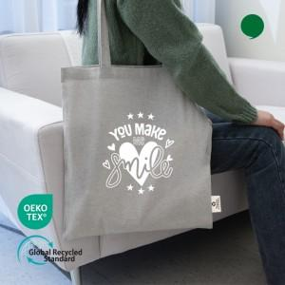 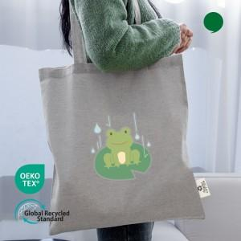

【상세/제작정보】

【인쇄/포장옵션】 | 실크, 필름전사컬러 / OPP(비닐)

【공급단가】 | 수량 | 100~ | 300~ | 1,000~ | 3,000~ | 10,000~
*VAT별도 | 그레이 | 1,030원 | 985원 | 940원 | 915원 | 890원

【상품 URL】 | https://www.synergygift.co.kr:443/src/goods_detail.php?gdno=30515

